Titulní strana


INTEGROVANÝ REGIONÁLNÍ OPERAČNÍ PROGRAM 2021–2027

SPECIFICKÁ PRAVIDLA PRO ŽADATELE A PŘÍJEMCE

PŘÍLOHA 7
PŘEHLED SPRÁVNÍCH OBVODŮ OBCÍ S ROZŠÍŘENOU PŮSOBNOSTÍ S IDENTIFIKACÍ SKÓRE
6. VÝZVA IROP – MATEŘSKÉ ŠKOLY – SC 4.1 (MRR)
7. VÝZVA IROP – MATEŘSKÉ ŠKOLY – SC 4.1 (PR)

Verze 1

úvod
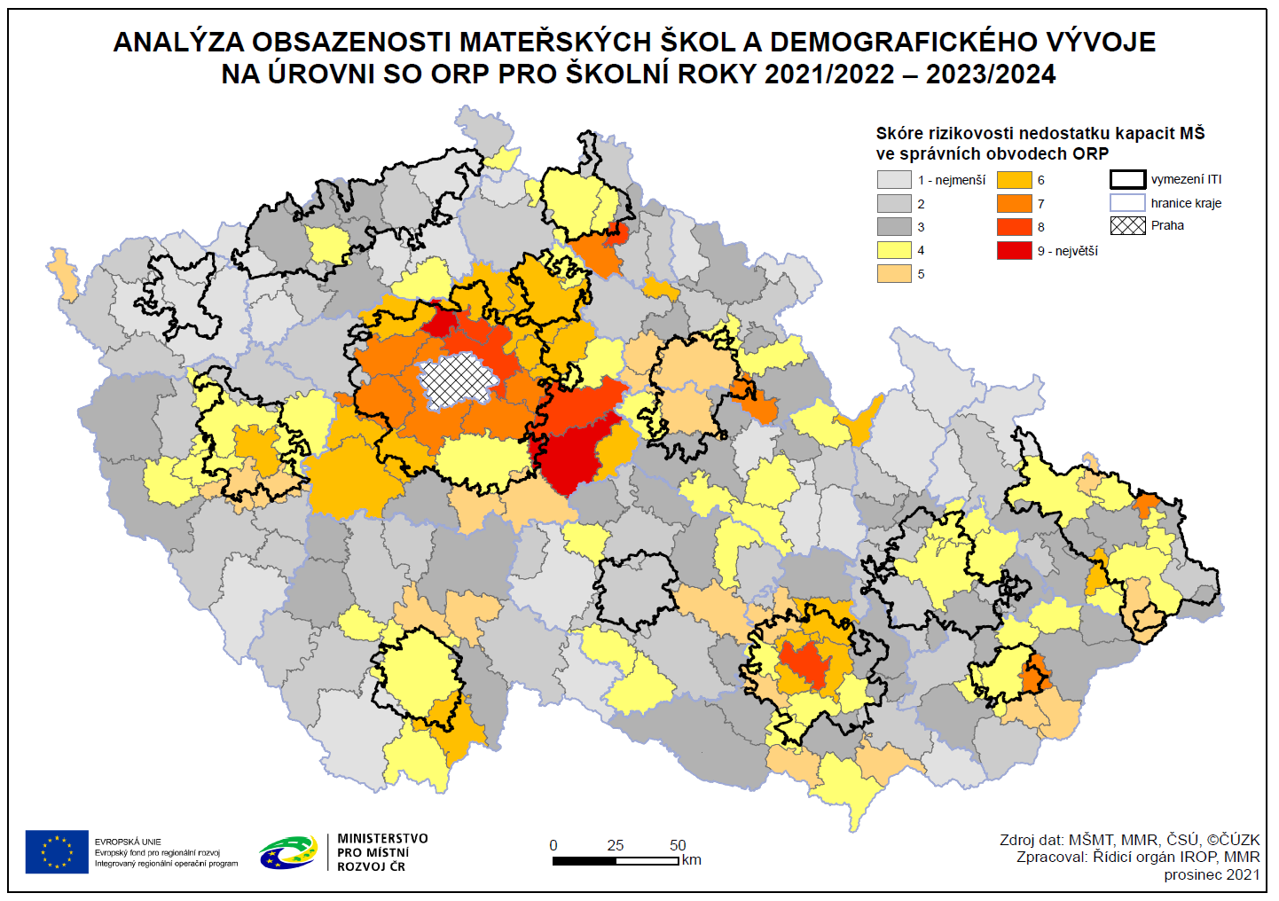
Ministerstvo školství, mládeže a tělovýchovy (MŠMT) zpracovalo a v září roku 2021 schválilo dokument "Demografická predikce pro oblast kapacit mateřských škol zřizovaných obcí nebo dobrovolným svazkem obcí v jednotlivých ORP v období školních roků 2021/2022 – 2023/2024". Datový model na úrovni správních obvodu obcí s rozšířenou působností (SO ORP) je v IROP 2021-2027 využit ve specifickém cíli 4.1 Vzdělávací infrastruktura v aktivitě mateřské školy pro naplnění podmínky, že navýšení kapacit mateřských škol bude podporováno v SO ORP, kde byla na základě analýzy obsazenosti MŠ a demografického vývoje identifikována nedostatečná kapacita MŠ pro umístění dětí do 3 let a starších dětí. Podmínka zacílení investic do území s identifikovanou potřebností vzešla z požadavku MŠMT a Evropské komise. Nastavení zacílení podpory MŠ bylo projednáno s územními partnery (Svaz měst a obcí ČR, Sdružení místních samospráv ČR, Asociace krajů ČR) a dalšími subjekty.
Přehled správních obvodu ORP pro jednotlivé výzvy naleznete zde v souboru na listu „6. výzva IROP (MRR)“ a listu „7. výzva IROP (PR)“.
Celou analýzu naleznete níže pod odkazem. S případnými dotazy k tomuto datovému souboru a metodice zpracování dat se prosím obracejte na MŠMT.
Analýza obsazenosti MŠ a demografického vývoje

Zdroj dat: č. j.: MSMT-24636/2021-1
Demografická predikce pro oblast kapacit mateřských škol zřizovaných obcí nebo dobrovolným svazkem obcí v jednotlivých ORP v období školních roků 2021/2022 – 2023/2024

6. výzva IROP (MRR)
PŘEHLED SPRÁVNÍCH OBVODŮ OBCÍ S ROZŠÍŘENOU PŮSOBNOSTÍ S IDENTIFIKACÍ SKÓRE
6. výzva IROP - méně rozvinuté regiony (MRR)
Výzva IROP č. 6 (MRR) je určena pro obce ležící ve správních obvodech ORP se skóre 8 a 7.
SO ORP | KRAJ | TYP REGIONU | SKÓRE
Králíky | Pardubický kraj | MRR | 6
Pardubice | Pardubický kraj | MRR | 5
Hlinsko | Pardubický kraj | MRR | 4
Litomyšl | Pardubický kraj | MRR | 4
Polička | Pardubický kraj | MRR | 4
Přelouč | Pardubický kraj | MRR | 4
Žamberk | Pardubický kraj | MRR | 4
Holice | Pardubický kraj | MRR | 3
Chrudim | Pardubický kraj | MRR | 3
Ústí nad Orlicí | Pardubický kraj | MRR | 3
Lanškroun | Pardubický kraj | MRR | 2
Česká Třebová | Pardubický kraj | MRR | 1
Moravská Třebová | Pardubický kraj | MRR | 1
Svitavy | Pardubický kraj | MRR | 1
Vysoké Mýto | Pardubický kraj | MRR | 1

7. výzva IROP (PR)
PŘEHLED SPRÁVNÍCH OBVODŮ OBCÍ S ROZŠÍŘENOU PŮSOBNOSTÍ S IDENTIFIKACÍ SKÓRE
7. výzva IROP - přechodové regiony (PR)
Výzva IROP č. 7 (PR) je určena pro obce ležící ve správních obvodech ORP se skóre 9 a 8.
* Ve výzvě nebude na základě rozhodnutí nositele strategie ITI podporováno území Brněnské metropolitní oblasti.
SO ORP | KRAJ | TYP REGIONU | SKÓRE
Kralupy nad Vltavou | Středočeský kraj | PR | 9
Kutná Hora | Středočeský kraj | PR | 9
Brandýs nad Labem-Stará Boleslav | Středočeský kraj | PR | 8
Brno* | Jihomoravský kraj | PR | 8
Kolín | Středočeský kraj | PR | 8
Neratovice | Středočeský kraj | PR | 8
Beroun | Středočeský kraj | PR | 7
Černošice | Středočeský kraj | PR | 7
Český Brod | Středočeský kraj | PR | 7
Kladno | Středočeský kraj | PR | 7
Říčany | Středočeský kraj | PR | 7
Blansko | Jihomoravský kraj | PR | 6
Čáslav | Středočeský kraj | PR | 6
Dobříš | Středočeský kraj | PR | 6
Hořovice | Středočeský kraj | PR | 6
Kuřim | Jihomoravský kraj | PR | 6
Lysá nad Labem | Středočeský kraj | PR | 6
Mělník | Středočeský kraj | PR | 6
Mladá Boleslav | Středočeský kraj | PR | 6
Nymburk | Středočeský kraj | PR | 6
Plzeň | Plzeňský kraj | PR | 6
Příbram | Středočeský kraj | PR | 6
Slaný | Středočeský kraj | PR | 6
Šlapanice | Jihomoravský kraj | PR | 6
Trhové Sviny | Jihočeský kraj | PR | 6
Blovice | Plzeňský kraj | PR | 5
Hodonín | Jihomoravský kraj | PR | 5
Ivančice | Jihomoravský kraj | PR | 5
Mikulov | Jihomoravský kraj | PR | 5
Přeštice | Plzeňský kraj | PR | 5
Soběslav | Jihočeský kraj | PR | 5
Tišnov | Jihomoravský kraj | PR | 5
Týn nad Vltavou | Jihočeský kraj | PR | 5
Velké Meziříčí | Kraj Vysočina | PR | 5
Vlašim | Středočeský kraj | PR | 5
Votice | Středočeský kraj | PR | 5
Benešov | Středočeský kraj | PR | 4
Břeclav | Jihomoravský kraj | PR | 4
České Budějovice | Jihočeský kraj | PR | 4
Horšovský Týn | Plzeňský kraj | PR | 4
Humpolec | Kraj Vysočina | PR | 4
Kaplice | Jihočeský kraj | PR | 4
Mnichovo Hradiště | Středočeský kraj | PR | 4
Moravské Budějovice | Kraj Vysočina | PR | 4
Nové Město na Moravě | Kraj Vysočina | PR | 4
Nýřany | Plzeňský kraj | PR | 4
Poděbrady | Středočeský kraj | PR | 4
Pohořelice | Jihomoravský kraj | PR | 4
Rokycany | Plzeňský kraj | PR | 4
Rosice | Jihomoravský kraj | PR | 4
Slavkov u Brna | Jihomoravský kraj | PR | 4
Stod | Plzeňský kraj | PR | 4
Telč | Kraj Vysočina | PR | 4
Vodňany | Jihočeský kraj | PR | 4
Židlochovice | Jihomoravský kraj | PR | 4
Blatná | Jihočeský kraj | PR | 3
Boskovice | Jihomoravský kraj | PR | 3
Bučovice | Jihomoravský kraj | PR | 3
Domažlice | Plzeňský kraj | PR | 3
Hustopeče | Jihomoravský kraj | PR | 3
Chotěboř | Kraj Vysočina | PR | 3
Moravský Krumlov | Jihomoravský kraj | PR | 3
Náměšť nad Oslavou | Kraj Vysočina | PR | 3
Sedlčany | Středočeský kraj | PR | 3
Strakonice | Jihočeský kraj | PR | 3
Světlá nad Sázavou | Kraj Vysočina | PR | 3
Tábor | Jihočeský kraj | PR | 3
Tachov | Plzeňský kraj | PR | 3
Třeboň | Jihočeský kraj | PR | 3
Vyškov | Jihomoravský kraj | PR | 3
Znojmo | Jihomoravský kraj | PR | 3
Žďár nad Sázavou | Kraj Vysočina | PR | 3
Bystřice nad Pernštejnem | Kraj Vysočina | PR | 2
Havlíčkův Brod | Kraj Vysočina | PR | 2
Horažďovice | Plzeňský kraj | PR | 2
Jihlava | Kraj Vysočina | PR | 2
Jindřichův Hradec | Jihočeský kraj | PR | 2
Klatovy | Plzeňský kraj | PR | 2
Kralovice | Plzeňský kraj | PR | 2
Kyjov | Jihomoravský kraj | PR | 2
Milevsko | Jihočeský kraj | PR | 2
Nepomuk | Plzeňský kraj | PR | 2
Pacov | Kraj Vysočina | PR | 2
Písek | Jihočeský kraj | PR | 2
Prachatice | Jihočeský kraj | PR | 2
Rakovník | Středočeský kraj | PR | 2
Stříbro | Plzeňský kraj | PR | 2
Třebíč | Kraj Vysočina | PR | 2
Vimperk | Jihočeský kraj | PR | 2
Český Krumlov | Jihočeský kraj | PR | 1
Dačice | Jihočeský kraj | PR | 1
Pelhřimov | Kraj Vysočina | PR | 1
Sušice | Plzeňský kraj | PR | 1
Veselí nad Moravou | Jihomoravský kraj | PR | 1

